Balanse
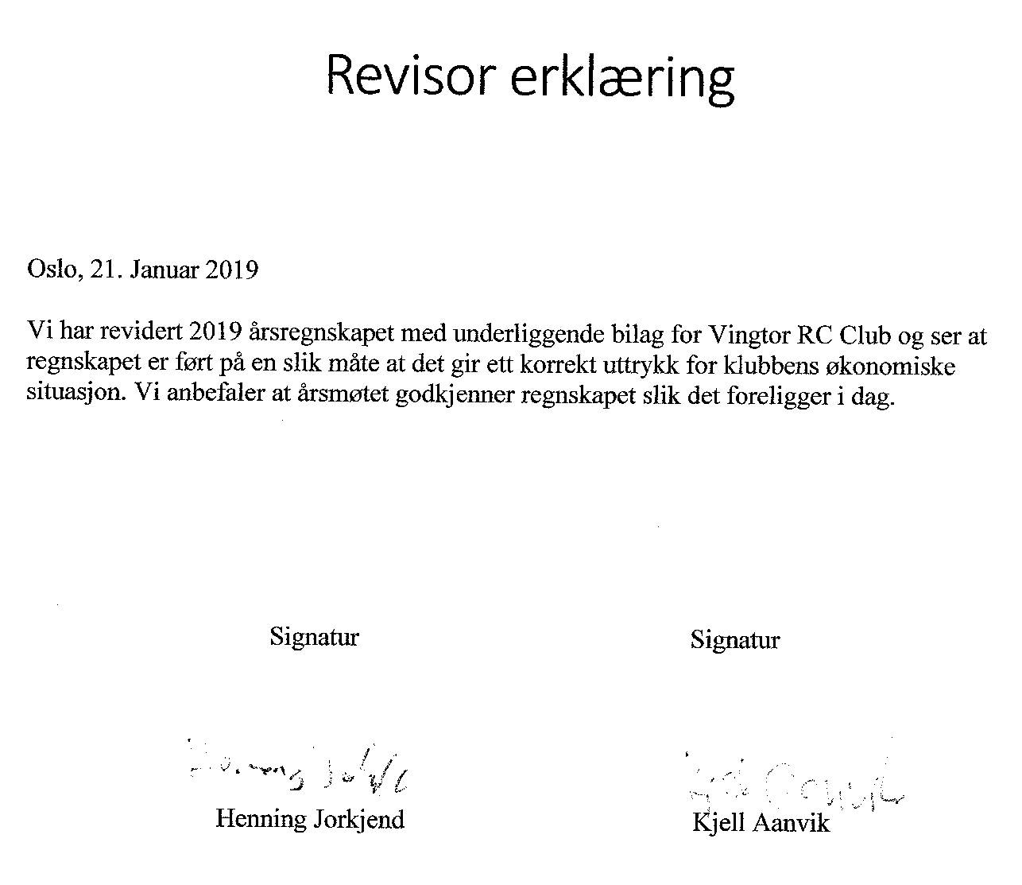
Inngående balanse 2018 | 48,159.79
Beholdning DNB pr 01.01.2018 | 48,159.79

Inntekter 2018 |  | 77,173.19
Utgifter 2018 |  | 70,704.23
Driftsresultat |  |  | 6,468.96

Utgående balanse |  |  | 54,628.75

Herav:
Låste midler i traktorfond |  |  | 40,000.00
Frie midler til disposisjon |  |  | 14,628.75

Beholdning DNB pr 31.12.2018 |  |  | 54,628.75

